Beslutningsgrunnlag
Beslutningsgrunnlag toppslakt – Utfylling

Kategori | Faktor | Score (0-2)
Biologisk risiko | CMS-/PD-risiko | 0
Biologisk risiko | Snittvekt>5,8-6kg | 2
Biologisk risiko | Høy tetthet | 2
Biologisk risiko | HSMB/hjertedødelighet | 1
Luse- og drift | Økende lus | 1
Luse- og drift | ≥2 behandlinger siste 6 uker | 1
Luse- og drift | Sårproblematikk | 2
Luse- og drift | Lav O2-margin | 2
Økonomisk eksponering | Høy markedspris | 1
Økonomisk eksponering | >40 % fisk >6 kg | 1
Økonomisk eksponering | Høy kapitalbinding | 2
Økonomisk eksponering | Tilgjengelig slaktekapasitet | 2

Totalscore |  | 17

Anbefaling |  | Gjennomfør toppslakt – høy risiko

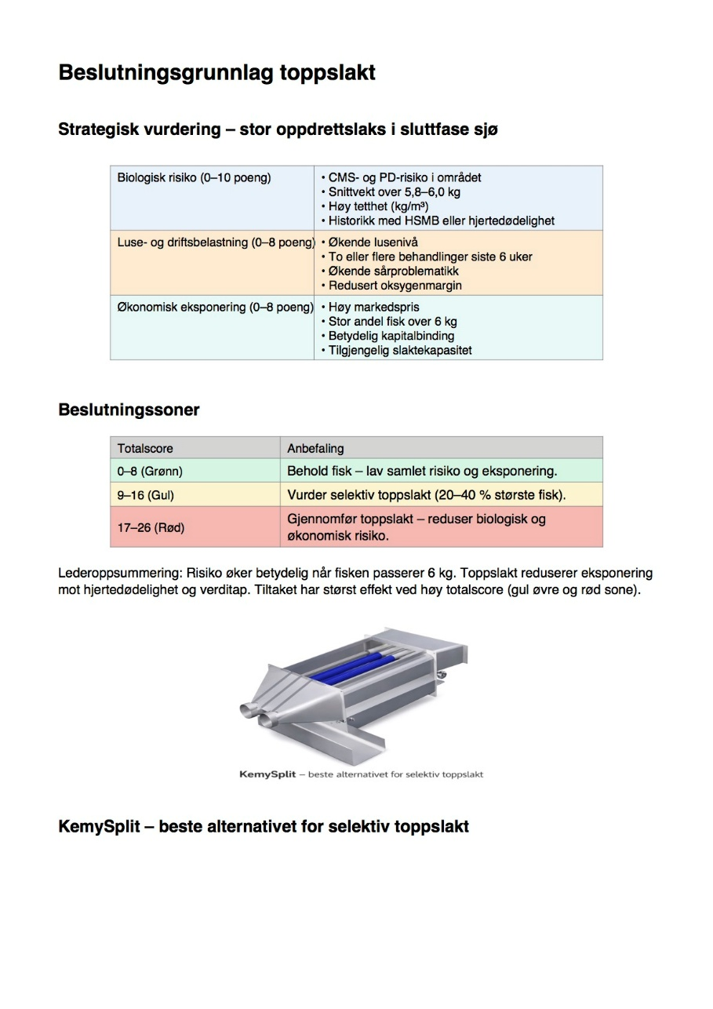

www.kemy.no

